Sheet1
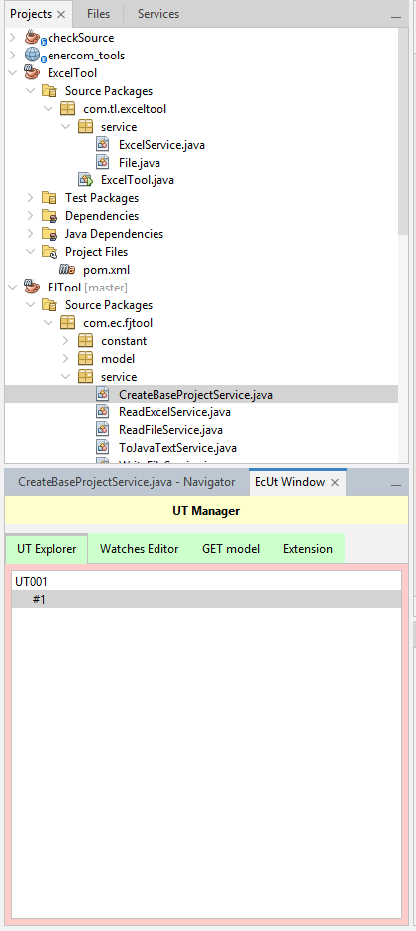
1. Tổng Quan

 | Trong quá trình UT, việc lưu trữ lại những expressions / variables trong quá trình UT là điều cần thiết để phòng trường hợp chụp lại những Test Case NG hoặc có những Test Case giống nhau
 | Plugin cung cấp những chức năng sau:
 |  | lưu trữ những expressions / variables trong windows Watch
 |  | Giúp watch expressions / variables một cách dễ dàng hơn
 |  | Cho phép chỉnh sửa expression 1 cách nhanh chóng, tiện lợi
 |  | Và nhiều tùy chọn / ứng dụng khác

 | Cách cài đặt, nhờ mọi người xem tài liệu Hướng dẫn Plugin Chung
 | Vì Plugin được phát triển dựa trên dự án EC43 nên không tránh khỏi có những chức năng nào chưa phù hợp với dự án hiện tại, mong mọi người thông cảm và chỉnh sửa source giúp

2. Cách sử dụng:

 | a. UT Manager Window

 |  | Ở Menu menu 「Window」 chọn Option 「EcUT」, lúc này tab 「EcUT Window」 ở vùng [Navigator] được hiển thị

 |  | Tong cửa sổ này sẽ có 4 tab nhỏ 「UT Explorer」, 「Watches Editor」, 「GET model」, 「Extension」

 | b. Tab 「UT Explorer」: đây là tab quản lý các expressions trong window 「Watches」

 |  | cấu trúc quản lý của tab này sẽ ở dạng Tree, trong đó Parent Node (UT001 như hình) đại diện cho 1 TestCaseID,
 |  |  | và Child Node (#1) sẽ đại diện cho 1 tấm hình (các expression được watch trong 1 tấm hình)

 |  | Trong tài liệu hướng dẫn này, ta sẽ thống nhất với nhau child node sẽ được gọi là 「Step」 và parent node sẽ được gọi là 「UT」

 |  | Để có thể thêm 1 Step, chuột phải phải step đã có sẵn và chọn 「Insert new Step Below / Above」

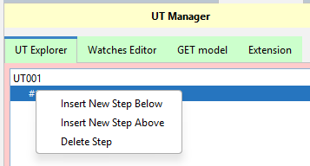
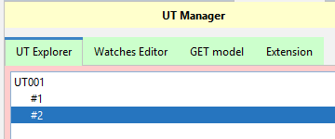

 |  | Tool sẽ trigger sự kiện 「Thay đổi step đang được chọn」 để lưu tất cả những expressions đang ở bên window 「Watches」

 |  |  | Ví dụ Step 「#1」 đang được chọn, ở Step này đang watch 3 variable 「a, b, c」
 |  |  |  | bấm chọn Step 「#2」, tất cả 3 variable 「a, b, c」 sẽ được lưu vào step 「#1」, windows 「Watches」 sẽ clear tất cả variable của step 「#1」 và thay thế bằng tất cả variables của step 「#2」

 |  |  |  | Bởi vì Step 「#2」 chưa được lưu variables nào nên nó sẽ trống ở windows 「Watches」

 |  |  |  | Thêm 2 variable 「x, y」 ở step 「#2」, xong chọn lại step 「#1」 sẽ thấy window 「Watches」 sẽ tự động watch lại những variables đã lưu ở step 「#1」, cùng lúc đó variables 「x, y」 sẽ được lưu ở step 「#2」

 |  | Để delete 1 step thì chuột phải vào tên step chọn 「Delete Step」

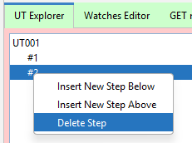

 |  | Để tạo thêm 1 UT nữa thì chuột phải ở ngoài và chọn 「Add New UT」, nhập tên vào và chọn 「OK」

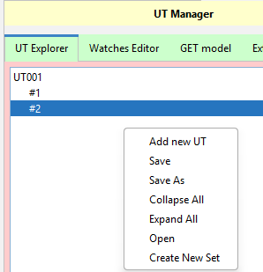

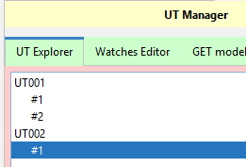

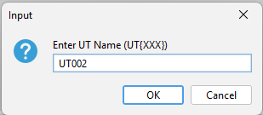

 |  | Ta gọi 1 tập hợp các UTs và Steps là 1 「Set」
 |  | Để lưu lại Set hiện tại, chuột phải chọn 「Save」, PLugin sẽ lưu set hiện tại dưới dạng format 「.xlsx」 file

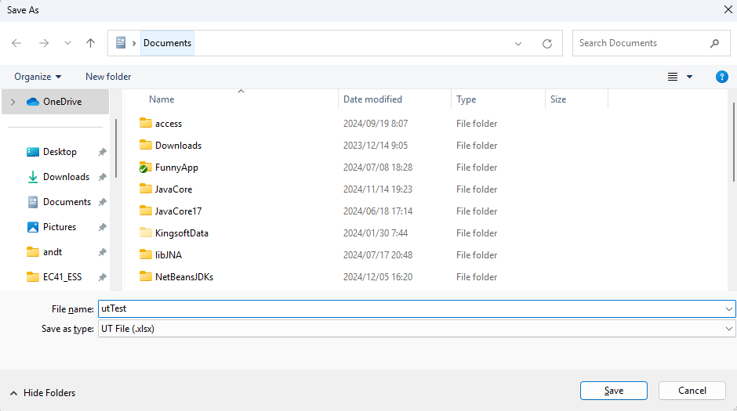

Đặt tên cho file

 |  | File được lưu sẽ có dạng:

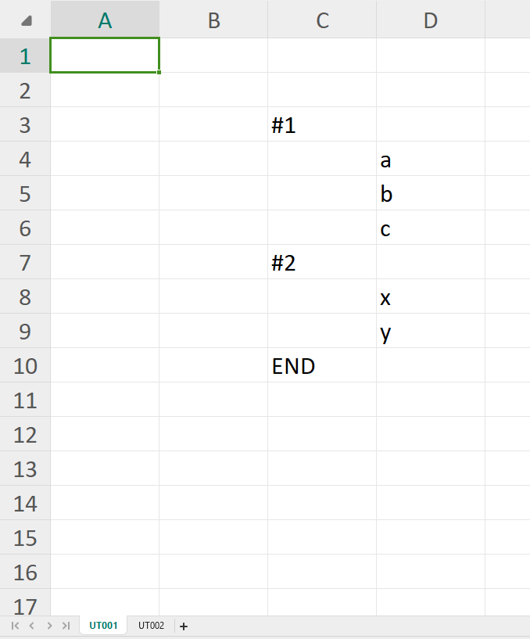

 |  |  |  |  |  |  |  |  |  | Luôn bắt đầu step từ cell C3, kết thúc bằng 「END」
 |  |  |  |  |  |  |  |  |  | Các UT sẽ tương ứng với các sheet

 |  | Chức năng 「Open」 để load file Set đã lưu trước đó
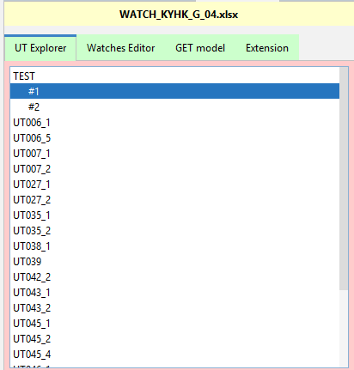
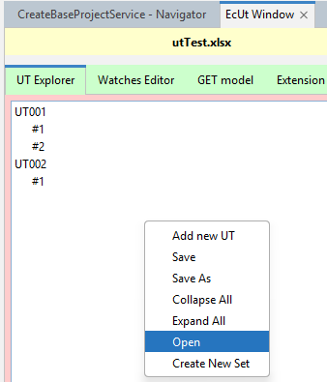

 |  | Double click vào 1 UT bất ký để expand / colapse các steps của nó

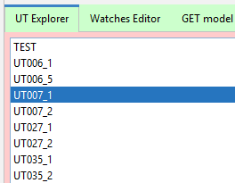
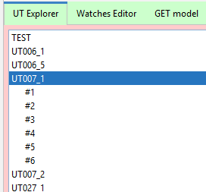

Double Click
Double Click

 |  | Chức năng 「Create New Set」 để xóa toàn bộ set hiện tại và tạo ra set mới

 |  | Để delete 1 UT thì chuột phải vào UT node chọn 「Remove UT」

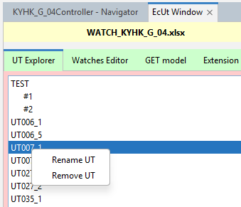

 | c. Tab 「Watches Editor」

 |  | Trong quá trình watch các variables/expressions, không tránh khỏi quá trình chỉnh sửa những variables/expressions này
 |  | tab 「Watches Editor」 sẽ giúp việc chỉnh sửa dễ dàng hơn

 |  | Để vào 「Watches Editor」 ở 1 step nào đó, double click vào step đó
 |  | Để di chuyển từ 「Watches Editor」 về lại 「UT Explorer」, nhấn phím tắt 「Escape」 (bên trái nút 「F1」 trên bàn phím)

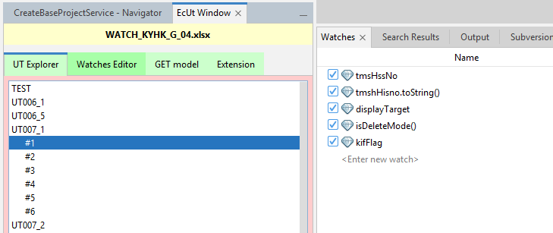

Double CLick

 |  | Đây chỉ đơn giản là 1 editor bình thường, các watch bên window 「Watches」 sẽ được phân cách nhau bởi mỗi dòng trong 「Watches Editor」
 |  | Sau khi chỉnh sửa xong, nhấn tổ hợp phím tắt 「Ctr + Enter」 đế apply qua bên window 「Watches」
 |  | Ví dụ sửa lại như sau:

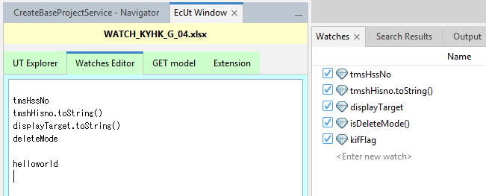
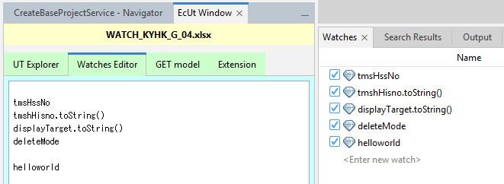

Ctr + Enter

 |  | Vì editor này so với notepad++ hoặc vscode vẫn còn thiếu nhiều chức năng nên nhờ các bạn copy ra editor khác để chỉnh sửa cho phù hợp, rồi paste ngược lại vào 「Watches Editor」
 |  | Nếu chức năng copy của netbeans không hoạt động, vui lòng dùng plugin 「DoCopy」 để copy

 | d. Tab 「GET model」

 |  | Đây là công cụ để sinh các expression get method từ fields trong 1 class

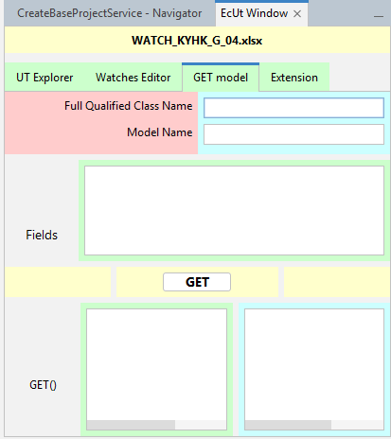

package.class

tên của variable (variable.getA())

Liệt kê tất cả fields muốn get ra, ngăn cách bởi các dòng (xuống dòng á)

model.getXXX()
model.get(“XXX”)

 |  | Ví dụ ta có class Animal:
package com.andt.ec;
class Animal {
String name;
boolean male;
int age;
// GETTER SETTER
}
class Dog extends Animal {
int numberOfLegs;
// GETTER SETTER
}

 |  |  |  |  |  |  |  |  | Lưu ý: phải biên dịch xong mới dùng được tool này

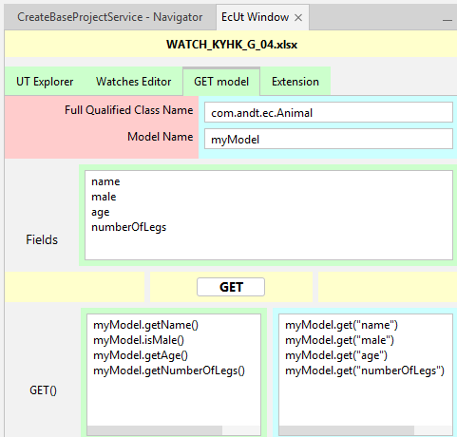

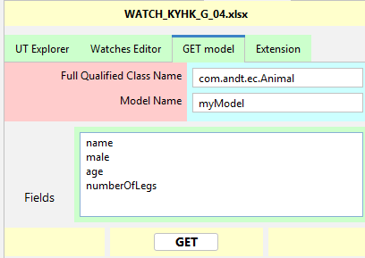

 | e. Tab 「Extension」

 |  | Ứng dụng 「Faststone」 ở những version cũ sẽ không có chức năng tự tìm kiếm thanh scroll khi muốn chụp ở mode 「Scroll ớ 1 vùng bất kỳ」
 |  | Netbeans version > 8 không hiểu sao mấy ổng bỏ mất cái nút nhấn ở thanh scroll nên em tạo 2 cái nút scroll cho 2 vùng: Editor và Watches

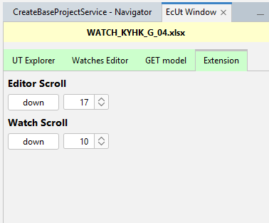

 | f. Chức năng Tự Động Watch

 |  | Đầu tiên hãy enable chức năng Auto Watch lên

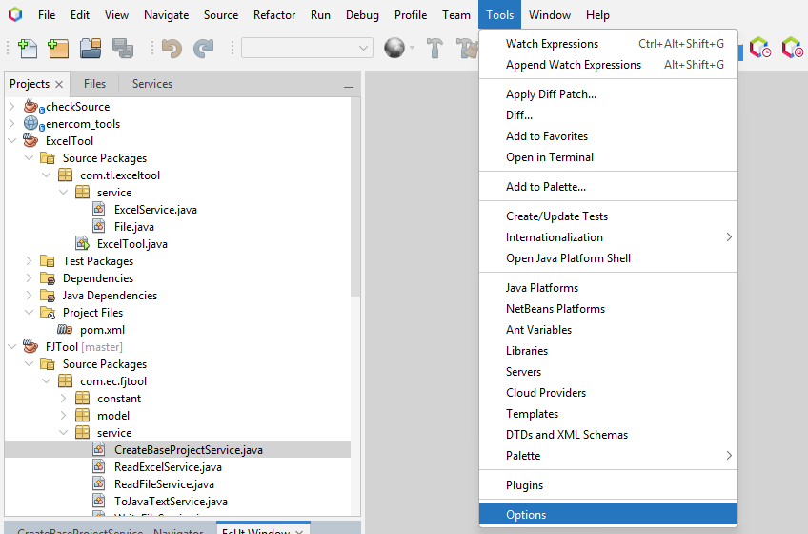
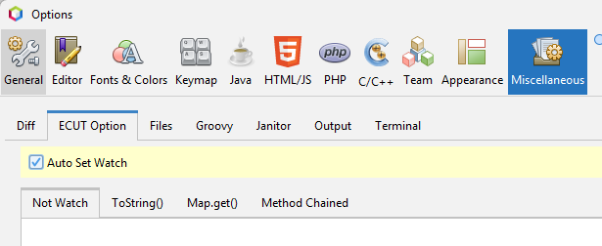

 |  | Action hộ trợ tự động watch:

 |  | Ở những dự án đòi hỏi chứng minh 1 / nhiều biến được set giá trị tương ứng với 1 biểu thức nào đó sẽ phải watch những thứ sau
 |  |  | 1. Biến cần watch trong trạng thái chưa set
 |  |  | 2. expression được set vào cho biến đó

 |  | Ví dụ ở hỉnh chứng minh những biến sau sẽ được set value

 |  |  | ta sẽ cần phải watch những watch sau:
model.getStkjt_kky_ths_hisno()
Cmn.getBigDecimal(...)
tmshInfo.get(“...”)
StringUtils.EMPTY
...

 |  |  | Ý tưởng của plugin: chỉ cần bôi đen đoạn văn bản muốn watch ra các biểu thức cần thiết, chọn [「Tools -> Watch Expressions」

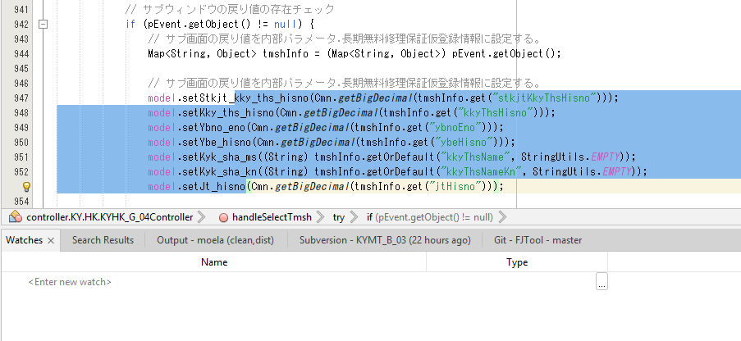

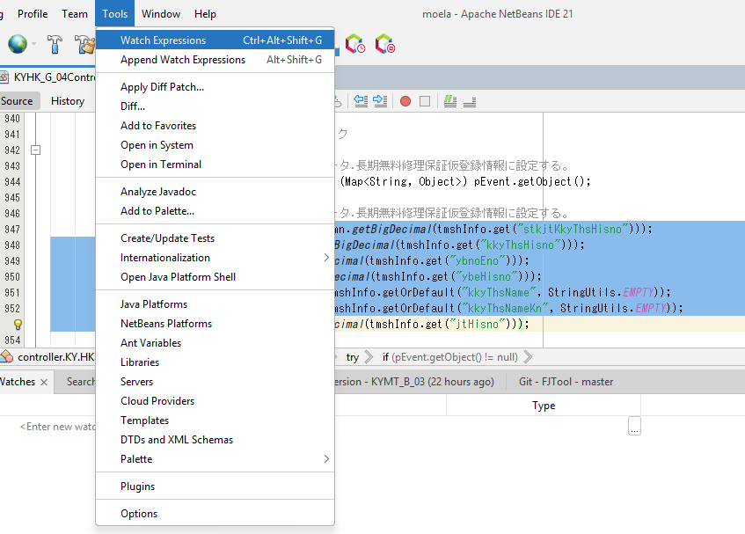

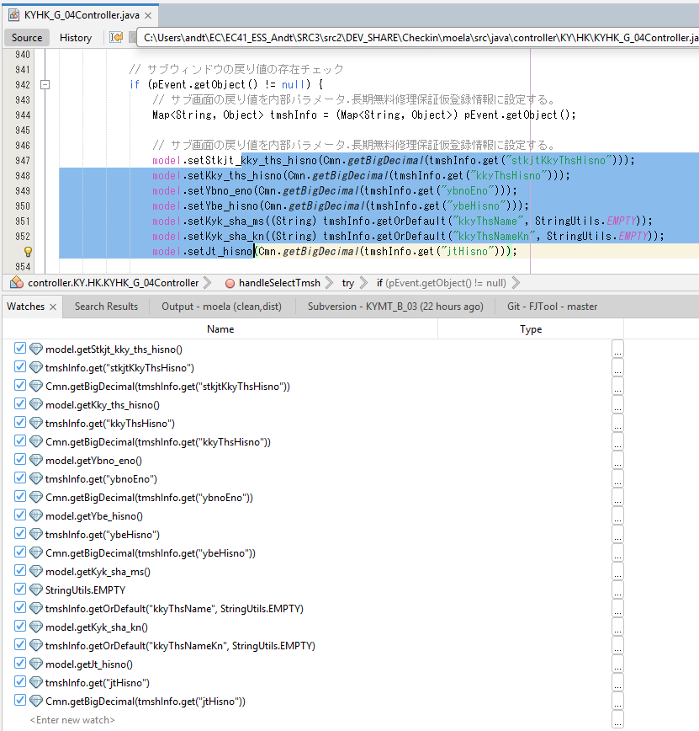

 |  |  | Lưu ý: Cách tool hoạt động và 1 số lưu ý:

 |  |  |  | tool sẽ tìm method getter() / isXXX() trong biến model chỉ khi source đã được compile
 |  |  |  | biến model phải là 1 FIELD, nếu là local variable / parameter variable / scope khác với field thì tool sẽ không hoạt động để lấy ra các getter method tương ứng
 |  |  |  | Tool sẽ phân định thành nhiều statement (biểu thức/dòng lệnh) nhỏ từ đoạn văn bản mà user bôi đen
 |  |  |  | Tool sẽ không thể xác định các expression cần watch nếu đoạn văn bản có chứa 「sub-statement」

 |  |  |  |  | substatement là 1 statement (kết thúc statement bằng 「;」) nằm bên trong 1 statement khác, ở ví dụ dưới nếu user bôi đen cả 6 dòng dưới thì đoạn văn đang tồn tại 2 substatment
 |  |  |  |  | Nhưng nếu chỉ bôi đen 2 statement bên trong 「add(1); add(2);」 thì tool vẫn sẽ hiểu đang không phải là substatement

new ArrayList<>() {
{
add(1);
add(2);
}
};

 |  |  |  | Bởi vì chức năng Parse Java Code hiện tại đang Parse thủ công từ text (String) chứ không dùng qua thư viện Parser (ANTLR, Java Parser), nếu ai có mong muốn nâng cấp lên ANTLR để bảo quát thêm nhiều trường hợp khác thì rất hoan nghênh ạ

 |  |  | 2 Lệnh 「Watch Expressions」 và 「Append Watch Expressions」 đều có nhiệm vụ watch giống nhau

 |  |  |  | Tuy nhiên 「Watch Expression」 sẽ clear hết các expression đã có trong windows Watches trước rồi add cái mới
 |  |  |  | Ngược lại thì 「Append Watch Expression」 sẽ thêm vào cái đống watch đã có sẵn

 | g. Setup

 |  | Để thuận tiện trong quá trình watch, mình có tạo thêm 1 số config để giảm bớt việc thủ công chỉnh sửa

 |  | Trong phần setting có 4 tab nhỏ: 「Not Watch」, 「toString()」, 「Map.get()」, 「Method Chained」

 |  | a. 「Not Watch」

 |  |  | Liệt kê các expression được bắt đầu bằng 「XYZ」 ,tool auto watch sẽ lọc và không watch ra những expression bắt đầu bằng 「XYZ」

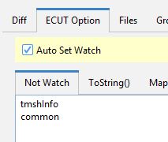
 |  |  |  |  |  | Ở ví dụ này, nếu expression tool watch ra có chứa các expression bắt đầu bằng 「tmshInfo」 (ví dụ 「tmshInfo.get(...)」「tmshInfo.size()」 sẽ không được watch ra)
 |  |  |  |  |  |  | tương tự với 「common」, tool sẽ so sánh bằng 「String#startWith()」 nghĩa là không ignoreCase nhé)

 |  | b. 「ToString()」

 |  |  | Liệt kê các expression ở trong đây, tool auto watch sẽ tự so sánh nếu có tồn tại trong list dưới thì sẽ tự động thêm 「.toString」

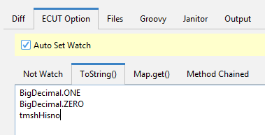

 |  |  |  |  |  |  |  | Ở ví dụ này, các expression 「BigDecimal.ONE」 sẽ được chuyển thành 「BigDecimal.ONE.toString()」....

 |  | c. 「Map.get()」

 |  |  | Khi chỉ cần chứng minh 1 Map đã có sẵn key-value trước đó và được put key-value thêm vào, lúc này chỉ cần watch ra map.get("key_moi_duoc_put")
 |  |  | Liệt kê tên của cái map vào đây, tool sẽ tự thêm expression get key tương ứng

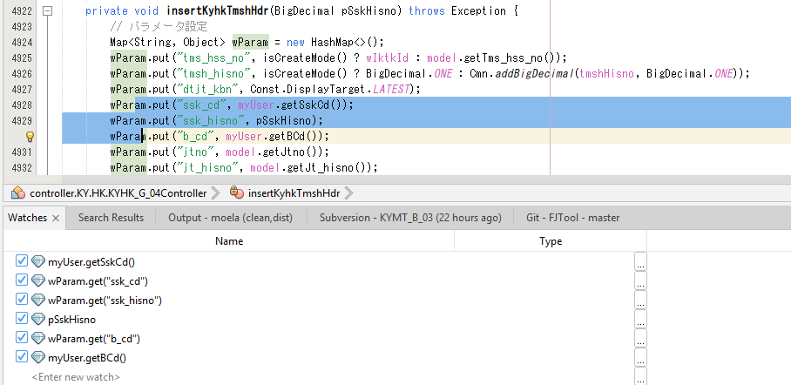
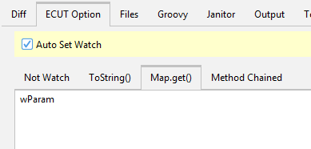

 |  | d. 「Method Chained」

 |  |  | Tool sẽ chỉ watch những expression trong dấu 「()」 cuối cùng
 |  |  | Ví dụ : bôi đen biểu thức 「Stream.iterate(1, x -> x < 10, x -> x + 1).peek(System.out::println).map(String::valueOf).reduce(String::concat).equals(varA.concat("789"));」

 |  |  | thì sẽ chỉ có expression 「varA」「varA.concat("789")」 được watch ra,
 |  |  | Để watch ra phần trước 「Stream.iterate(1, x -> x < 10, x -> x + 1).peek(System.out::println).map(String::valueOf).reduce(String::concat)」 thì liệt kê method name 「equals」 ở tab 「method chained」

 | h. File Lưu trữ file setting

 |  | Tất cả những option setting trên sẽ được lưu lại ở file ở đường dẫn dưới, cần reset thì xóa file này đi

 |  | 「"%AppData%\Roaming\option_ec_ut_netbeans.setting"」

